BugReport
ID | Bug-001
Заголовок | Заголовок "Список покупок" не выровнен вертикально относительно остальных элементов страницы
Предусловие
Шаги
1 | Открыть сайт https://checkme.kavichki.com/#.
2 | Посмотреть на заголовок "Список покупок"
ФР | Заголовок "Список покупок" сдвинут к левому краю страницы сильнее, чем остальные элементы страницы
ОР | Заголовок "Список покупок" имеет такое же выравнивание по вертикали, как и остальные элементы страницы
Серьезность | Тривиальный
Окружение | Windows 10, монитор 1920×1080, Яндекс.Браузер 21.3.3.230 (64-bit)
Доп. материалы | 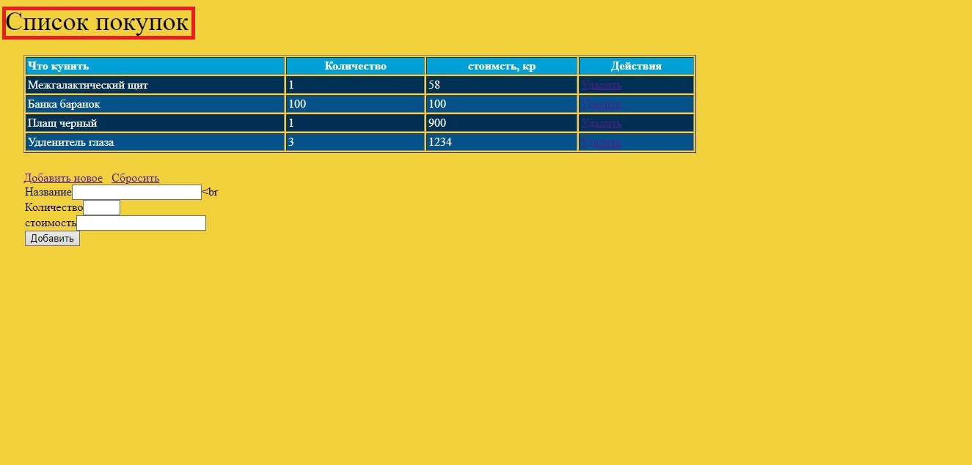

ID | Bug-002
Заголовок | Таблица. В столбце "Что купить" есть пункт "Удленитель глаза". Грамматическая ошибка.
Предусловие
Шаги
1 | Открыть сайт https://checkme.kavichki.com/#.
2 | Просмотреть в таблицу с покупками, пункты столбца"Что купить"
ФР | В столбце "Что купить" есть пункт "Удленитель глаза"
ОР | В столбце "Что купить" есть пункт "Удлинитель глаза"
Серьезность | Незначительный
Окружение | Windows 10, монитор 1920×1080, Яндекс.Браузер 21.3.3.230 (64-bit)
Доп. материалы | 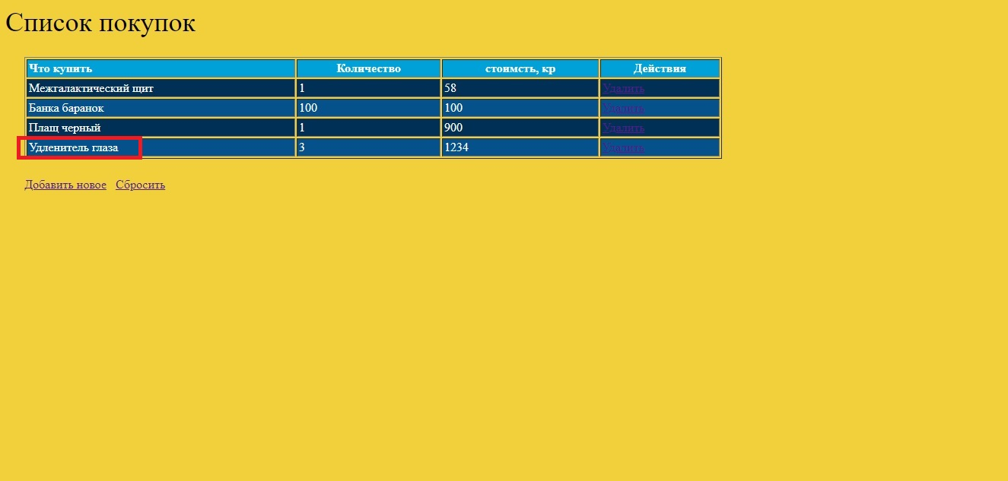

ID | Bug-003
Заголовок | Таблица. Заголовок "Количество" выровнен по центру. Данные в столбце "Количество" выравнены по левому краю.
Предусловие
Шаги
1 | Открыть сайт https://checkme.kavichki.com/#.
2 | Посмотреть в таблицу с покупками, на столбец "Количество"
ФР | Заголовок "Количество" выровнен по центру. Данные в столбце "Количество" выравнены по левому краю.
ОР | Заголовок и данные в столбце "Количество" имеют одинаковое выравнивание
Серьезность | Незначительный
Окружение | Windows 10, монитор 1920×1080, Яндекс.Браузер 21.3.3.230 (64-bit)
Доп. материалы | 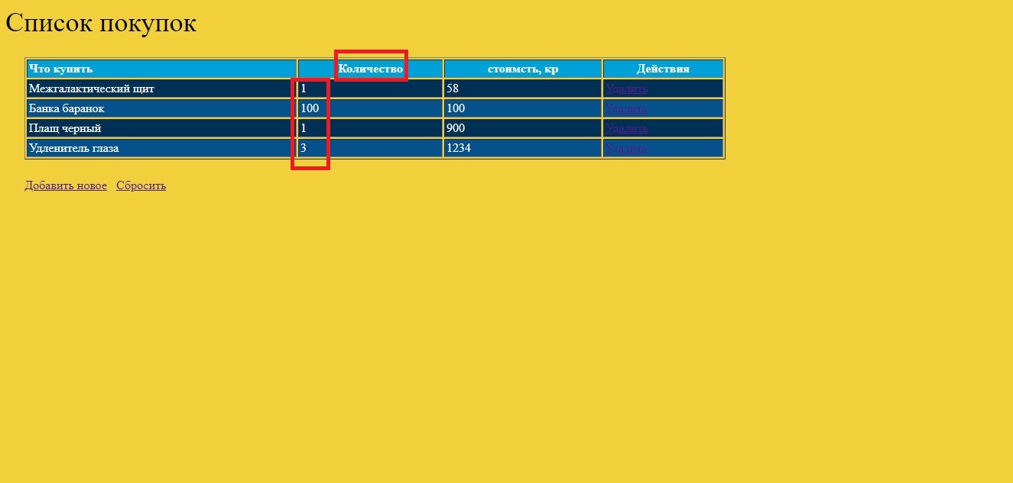

ID | Bug-004
Заголовок | Таблица. В заголовке"Количество" не указаны единицы измерения.
Предусловие
Шаги
1 | Открыть сайт https://checkme.kavichki.com/#.
2 | Посмотреть в таблицу с покупками, на заголовок "Количество"
ФР | В заголовке"Количество" не указаны единицы измерения.
ОР | В заголовке"Количество" указаны единицы измерения.
Серьезность | Незначительный
Окружение | Windows 10, монитор 1920×1080, Яндекс.Браузер 21.3.3.230 (64-bit)
Доп. материалы | 

ID | bug-005
Заголовок | Таблица. Заголовок "стоимсть, кр" выровнен по центру. Данные в столбце "стоимсть, кр" выравнены по левому краю.
Предусловие
Шаги
1 | Открыть сайт https://checkme.kavichki.com/#.
2 | Посмотреть в таблицу с покупками, на столбец "стоимсть, кр"
ФР | Заголовок "стоимсть, кр" выровнен по центру. Данные в столбце "стоимсть, кр" выравнены по левому краю.
ОР | Заголовок и данные в столбце "стоимсть, кр" имеют одинаковое выравнивание
Серьезность | Незначительный
Окружение | Windows 10, монитор 1920×1080, Яндекс.Браузер 21.3.3.230 (64-bit)
Доп. материалы | 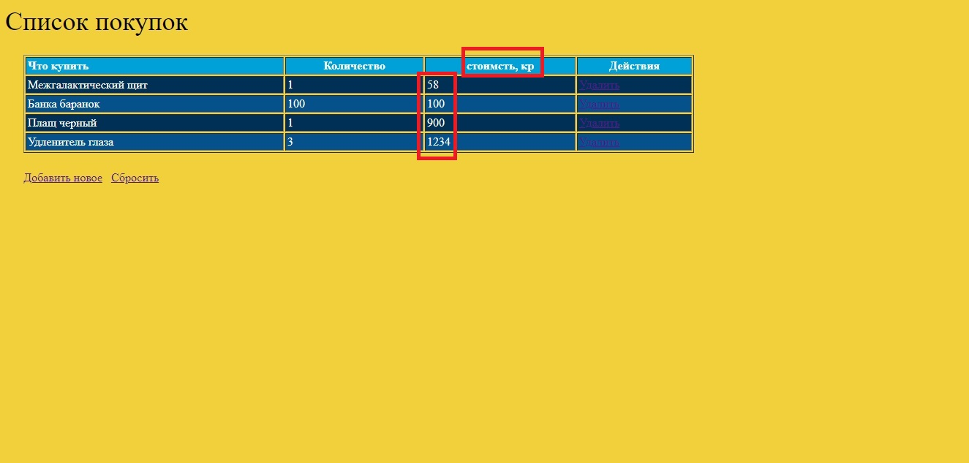

ID | bug-006
Заголовок | Таблица. Заголовок "стоимсть, кр" написан с строчной буквы.
Предусловие
Шаги
1 | Открыть сайт https://checkme.kavichki.com/#.
2 | Посмотреть в таблицу с покупками, на столбец "стоимсть, кр"
ФР | Заголовок "стоимсть, кр" написан с строчной буквы.
ОР | Заголовок "стоимсть, кр" написан с заглавной буквы.
Серьезность | Незначительный
Окружение | Windows 10, монитор 1920×1080, Яндекс.Браузер 21.3.3.230 (64-bit)
Доп. материалы | 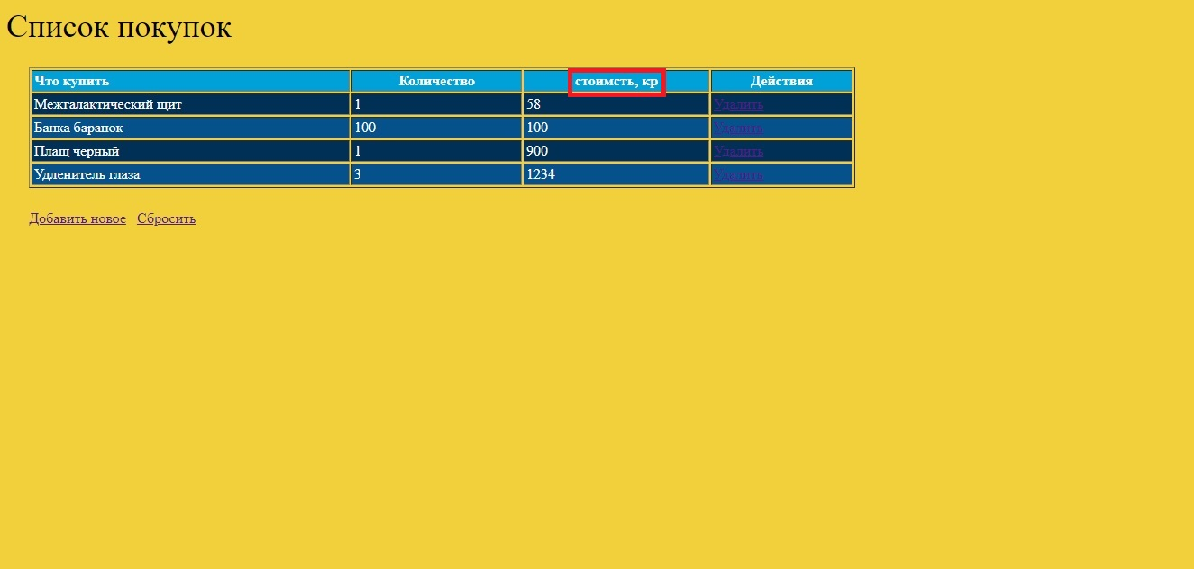

ID | bug-007
Заголовок | Таблица. Заголовок "стоимсть, кр". В слове "стоимость" пропущена вторая буква "о".
Предусловие
Шаги
1 | Открыть сайт https://checkme.kavichki.com/#.
2 | Посмотреть в таблицу с покупками, на столбец "стоимсть, кр"
ФР | В слове "стоимость" пропущена вторая буква "о".
ОР | В слове "стоимость" нет грамматических ошибок.
Серьезность | Незначительный
Окружение | Windows 10, монитор 1920×1080, Яндекс.Браузер 21.3.3.230 (64-bit)
Доп. материалы

ID | bug-008
Заголовок | Таблица. В конце сокращения "кр" отсутствует точка.
Предусловие
Шаги
1 | Открыть сайт https://checkme.kavichki.com/#.
2 | Посмотреть в таблицу с покупками, на столбец "стоимсть, кр"
ФР | В конце сокращения "кр" отсутствует точка.
ОР | В конце сокращения "кр" присутствует точка.
Серьезность | Незначительный
Окружение | Windows 10, монитор 1920×1080, Яндекс.Браузер 21.3.3.230 (64-bit)
Доп. материалы

ID | bug-009
Заголовок | Таблица. Заголовок "Действия" выровнен по центру. Данные в столбце "Действия" выравнены по левому краю.
Предусловие
Шаги
1 | Открыть сайт https://checkme.kavichki.com/#.
2 | Посмотреть в таблицу с покупками, на столбец "Действия"
ФР | Заголовок "стоимсть, кр" выровнен по центру. Данные в столбце "Действия" выравнены по левому краю.
ОР | Заголовок и данные в столбце "Действия" имеют одинаковое выравнивание
Серьезность | Незначительный
Окружение | Windows 10, монитор 1920×1080, Яндекс.Браузер 21.3.3.230 (64-bit)
Доп. материалы | 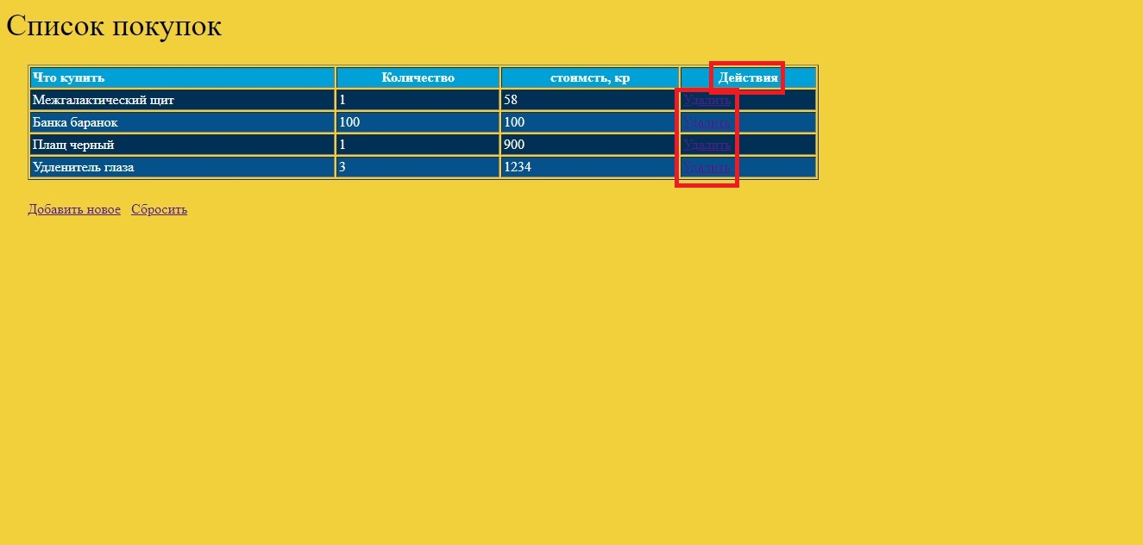

ID | bug-010
Заголовок | Таблица. Столбец "Действия". Надпись "Удалить" выполнена неконтрастным цветом по отношению к фону, плохо читаема.
Предусловие
Шаги
1 | Открыть сайт https://checkme.kavichki.com/#.
2 | Посмотреть в таблицу с покупками, на столбец "Действия"
ФР | Надпись "Удалить" выполнена неконтрастным цветом по отношению к фону, плохо читаема.
ОР | Надпись "Удалить" выполнена контрастным цветом по отношению к фону, хорошо читаема.
Серьезность | Незначительный
Окружение | Windows 10, монитор 1920×1080, Яндекс.Браузер 21.3.3.230 (64-bit)
Доп. материалы | 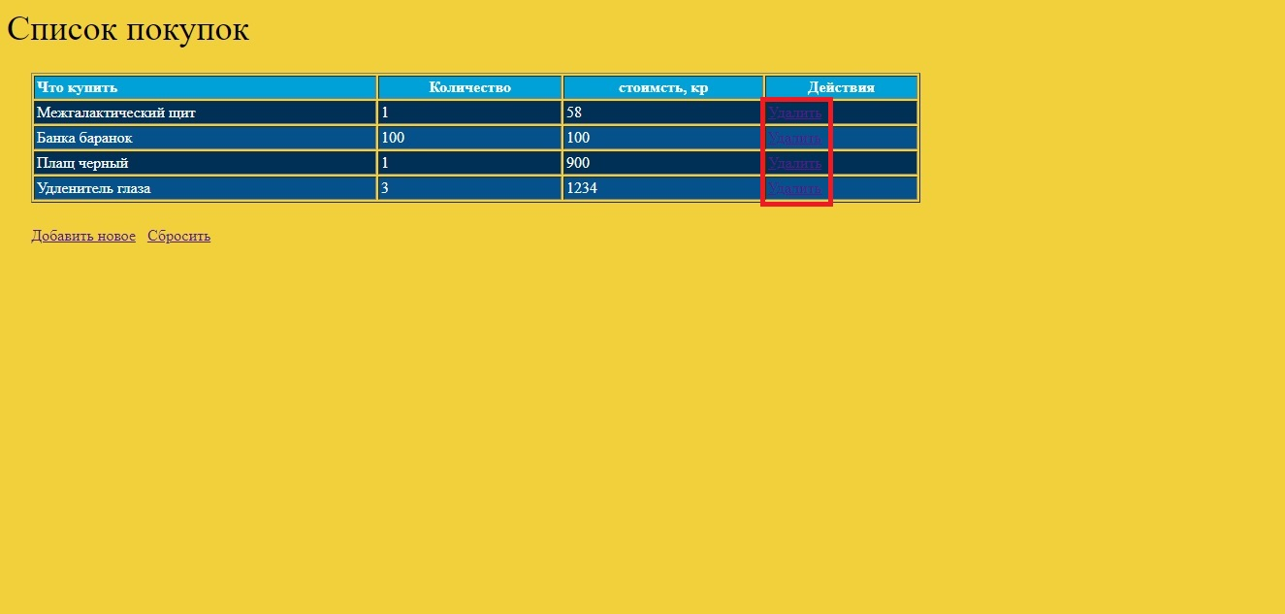

ID | bug-011
Заголовок | Таблица. Столбец "Действия". Надпись "Удалить" выполнена визуально как ссылка, а не кнопка.
Предусловие
Шаги
1 | Открыть сайт https://checkme.kavichki.com/#.
2 | Посмотреть в таблицу с покупками, на столбец "Действия"
ФР | Надпись "Удалить" выглядит визуально как ссылка.
ОР | Надпись "Удалить" выглядит визуально как кнопка.
Серьезность | Незначительный
Окружение | Windows 10, монитор 1920×1080, Яндекс.Браузер 21.3.3.230 (64-bit)
Доп. материалы

ID | bug-012
Заголовок | Таблица. При клике на любой заголовок после добавления новых товаров, новые товары перемещаются в начало таблицы в соответствии с данными из столбца "Что купить" в алфавитном порядке.
Предусловие | Должен быть открыт сайт https://checkme.kavichki.com/#, добавлено любое количество новых строк (товаров) в таблицу
Шаги
1 | Кликнуть левой клавишей мыши в таблице по любому заголовку в таблице
2 | Посмотреть на таблицу
ФР | Новые товары перемещены в начало списка в соответствии с данными из столбца "Что купить" в алфавитном порядке. Старые товары отфильтрованы и отображаются ниже новых
ОР | Все данные отфильтрованы в соответствии с данными из столбца, по которому производится фильтрация
Серьезность | Значительный
Окружение | Windows 10, монитор 1920×1080, Яндекс.Браузер 21.3.3.230 (64-bit)
Доп. материалы | Gif "Фильтры не работают с новыми данными, новые данные не удаляются" приложен в папке "GIF"

ID | bug-013
Заголовок | Таблица. При повторном клике на любой заголовок после добавления новых товаров, новые товары постоянно отображаются в начале таблицы в соответствии с данными из столбца "Что купить" в алфавитном порядке (фильтрация на эти строки не действует).
Предусловие | Должен быть открыт сайт https://checkme.kavichki.com/#, добавлено любое количество новых строк (товаров) в таблицу
Шаги
1 | Кликнуть левой клавишей мыши в таблице по заголовку "Действия"
2 | Кликнуть левой клавишей мыши в таблице по заголовку "Действия"
3 | Посмотреть на столбец "Действия"
ФР | Фильтрация не сработала на добавленные строки
ОР | Фильтрация сработала на добавленные строки
Серьезность | Значительный
Окружение | Windows 10, монитор 1920×1080, Яндекс.Браузер 21.3.3.230 (64-bit)
Доп. материалы | Gif "Фильтры не работают с новыми данными, новые данные не удаляются" приложен в папке "GIF"

ID | bug-014
Заголовок | Таблица. При клике на любой заголовок (активация фильтра) после удаления части товаров, отображаемых при входе на страницу, удаленные товары снова отображаются в таблице.
Предусловие | Должен быть открыт сайт https://checkme.kavichki.com/#.
Шаги
1 | Нажать на кнопку "Удалить" в любой строке
2 | Кликнуть левой клавишей мыши в таблице по заголовку "Что купить"
3 | Посмотреть на таблицу
ФР | На странице отображаются все строки, в том числе ранее удаленные
ОР | На странице отображаются только те строки, которые не были удалены
Серьезность | Значительный
Окружение | Windows 10, монитор 1920×1080, Яндекс.Браузер 21.3.3.230 (64-bit)
Доп. материалы | Gif "Фильтры не работают с новыми данными, новые данные не удаляются" приложен в папке "GIF"

ID | bug-015
Заголовок | Таблица. При клике на любой заголовок (активация фильтра) после удаления части товаров, отображаемых при входе на страницу, удаленные товары снова отображаются в таблице. При нажатии на кнопку "Удалить" в ранее удаленной строке , ничего не происходит.
Предусловие | Должен быть открыт сайт https://checkme.kavichki.com/#.
Шаги
1 | Нажать на кнопку "Удалить" в любой строке
2 | Кликнуть левой клавишей мыши в таблице по любому заголовку в таблице
3 | Кликнуть левой клавишей мыши на кнопку "Удалить" в таблице в ранее удаленной строке
4 | Посмотреть на таблицу
ФР | Строка, в которой была нажата кнопка "Удалить", удалена
ОР | Строка, в которой была нажата кнопка "Удалить", продолжает отображаться
Серьезность | Значительный
Окружение | Windows 10, монитор 1920×1080, Яндекс.Браузер 21.3.3.230 (64-bit)
Доп. материалы | Gif "Кнопка Удалить перестала работать" приложен в папке "GIF"

ID | bug-016
Заголовок | Таблица. При нажатии на кнопку "Удалить" в любой строке, из таблицы удаляется только последняя строка
Предусловие | Должен быть открыт сайт https://checkme.kavichki.com/#.
Шаги
1 | Нажать на кнопку "Удалить" в любой строке, кроме последней
2 | Посмотреть в таблицу
ФР | Удалена самая нижняя строка
ОР | Удалена та строка, в которой была нажата кнопка "Удалить"
Серьезность | Значительный
Окружение | Windows 10, монитор 1920×1080, Яндекс.Браузер 21.3.3.230 (64-bit)
Доп. материалы | Gif "Удаление последней строки" приложен в папке "GIF"

ID | bug-017
Заголовок | Таблица. После добавления нового товара, при нажатии на кнопку "Удалить" в строке добавленного нового товара, ничего не происходит
Предусловие | Должен быть открыт сайт https://checkme.kavichki.com/#.
Шаги
1 | Добавить в таблицу любое количество новых товаров
2 | Нажать на кнопку "Удалить" в добавленных строках.
3 | Посмотреть в таблицу
ФР | Никакая строка не удалена из таблицы
ОР | Удалена та строка (те строки), в которой была нажата кнопка "Удалить"
Серьезность | Значительный
Окружение | Windows 10, монитор 1920×1080, Яндекс.Браузер 21.3.3.230 (64-bit)
Доп. материалы | Gif "Кнопка Удалить перестала работать" приложен в папке "GIF"

ID | bug-018
Заголовок | Кнопка "Добавить новое" визуально выполнена как ссылка, а не как кнопка
Предусловие
Шаги
1 | Открыть сайт https://checkme.kavichki.com/#.
2 | Посмотреть на кнопку "Добавить новое"
ФР | Кнопка "Добавить новое" визуально выглядит как ссылка
ОР | Кнопка "Добавить новое" визуально выглядит как кнопка
Серьезность | Незначительный
Окружение | Windows 10, монитор 1920×1080, Яндекс.Браузер 21.3.3.230 (64-bit)
Доп. материалы | 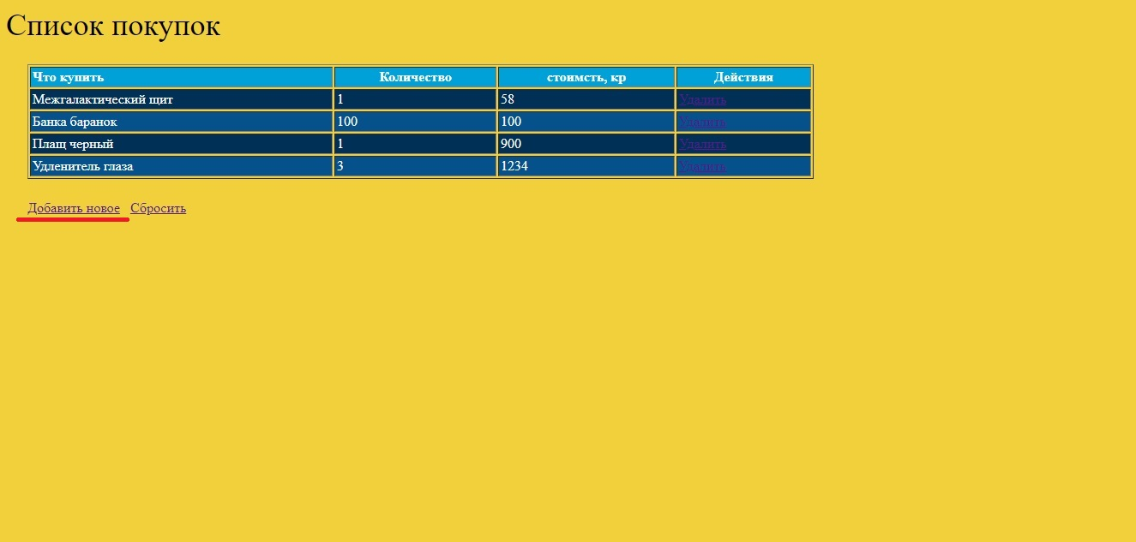

ID | bug-019
Заголовок | Поля формы "Добавить новое". Поля "Название", "Количество" и "стоимость" не имеют выравнивания
Предусловие
Шаги
1 | Открыть сайт https://checkme.kavichki.com/#.
2 | Нажать на кнопку "Добавить новое"
3 | Посмотреть на поля формы "Добавить новое"
ФР | Поля формы "Добавить новое". Поля "Название", "Количество" и "стоимость" не имеют выравнивания
ОР | Поля формы "Добавить новое". Поля "Название", "Количество" и "стоимость" имеют одинаковое выравнивание
Серьезность | Незначительный
Окружение | Windows 10, монитор 1920×1080, Яндекс.Браузер 21.3.3.230 (64-bit)
Доп. материалы | 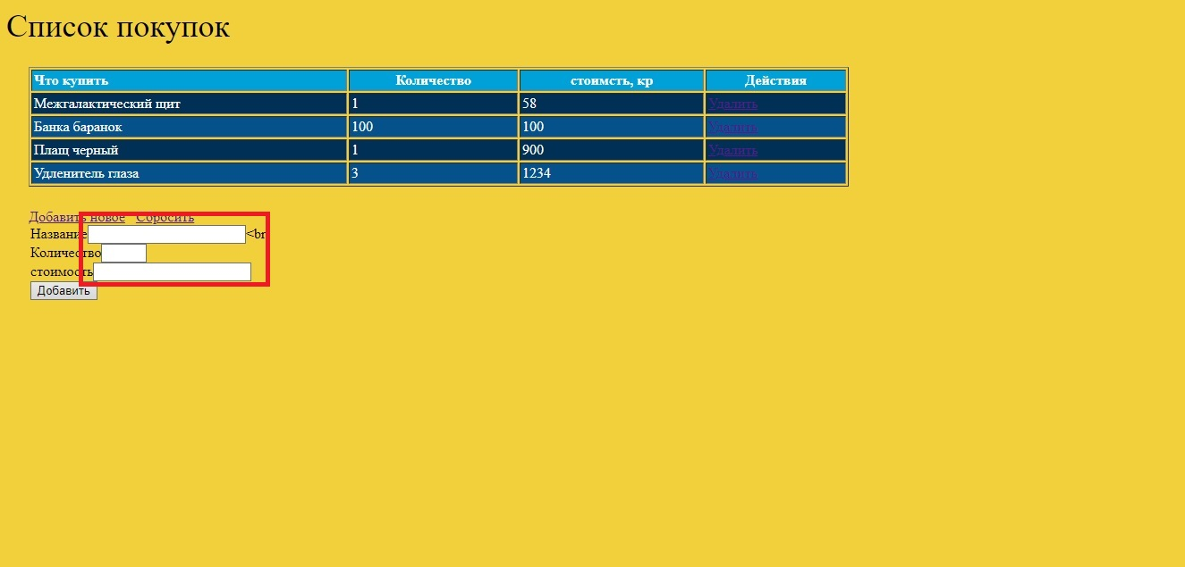

ID | bug-020
Заголовок | Отсутствует визуальный промежуток между полями "Название", "Количество", "стоимость" и названиями этих полей
Предусловие
Шаги
1 | Открыть сайт https://checkme.kavichki.com/#.
2 | Нажать на кнопку "Добавить новое"
3 | Посмотреть на поля формы "Добавить новое"
ФР | Отсутствует визуальный промежуток между полями "Название", "Количество", "стоимость" и названиями этих полей
ОР | Виден визуальный промежуток между полями "Название", "Количество", "стоимость" и названиями этих полей
Серьезность | Незначительный
Окружение | Windows 10, монитор 1920×1080, Яндекс.Браузер 21.3.3.230 (64-bit)
Доп. материалы

ID | bug-021
Заголовок | Форма "Добавить новое". Справа от поля "Название" отображается тег "<br"
Предусловие
Шаги
1 | Открыть сайт https://checkme.kavichki.com/#.
2 | Нажать на кнопку "Добавить новое"
3 | Посмотреть на поле Название формы "Добавить новое"
ФР | Форма "Добавить новое". Справа от поля "Название" отображается тег "<br"
ОР | Форма "Добавить новое". Справа от поля "Название" нет никаких посторонних элементов
Серьезность | Незначительный
Окружение | Windows 10, монитор 1920×1080, Яндекс.Браузер 21.3.3.230 (64-bit)
Доп. материалы | 

ID | bug-022
Заголовок | Форма "Добавить новое". При активации поля "Название", система автозаполнения полей предлагает ввести имя пользователя, сохраненное в истории автозаполнения полей.
Предусловие | Должен быть открыт сайт https://checkme.kavichki.com/#.
Шаги
1 | Нажать на кнопку "Добавить новое"
2 | Активировать поле "Название" формы "Добавить новое"
ФР | Система автозаполнения полей предлагает ввести имя пользователя, сохраненное в истории автозаполнения полей.
ОР | В поле виден только курсор. Никаких подсказок не всплывает
Серьезность | Значительный
Окружение | Windows 10, монитор 1920×1080, Яндекс.Браузер 21.3.3.230 (64-bit)
Доп. материалы

ID | bug-023
Заголовок | Форма "Добавить новое". Система добавляет новую строку в список покупок при незаполненном поле "Название"
Предусловие | Должен быть открыт сайт https://checkme.kavichki.com/#.
Шаги
1 | Нажать на кнопку "Добавить новое"
2 | Оставить незаполненным поле "Название"
3 | Заполнить поле "Количество"
4 | Заполнить поле "стоимость"
5 | Нажать кнопку "Добавить"
ФР | Система добавляет новую строку в список покупок при незаполненном поле "Название"
ОР | Система сообщает о незаполненном поле "Название" и не добавляет новую строку в список покупок.
Серьезность | Критический
Окружение | Windows 10, монитор 1920×1080, Яндекс.Браузер 21.3.3.230 (64-bit)
Доп. материалы | 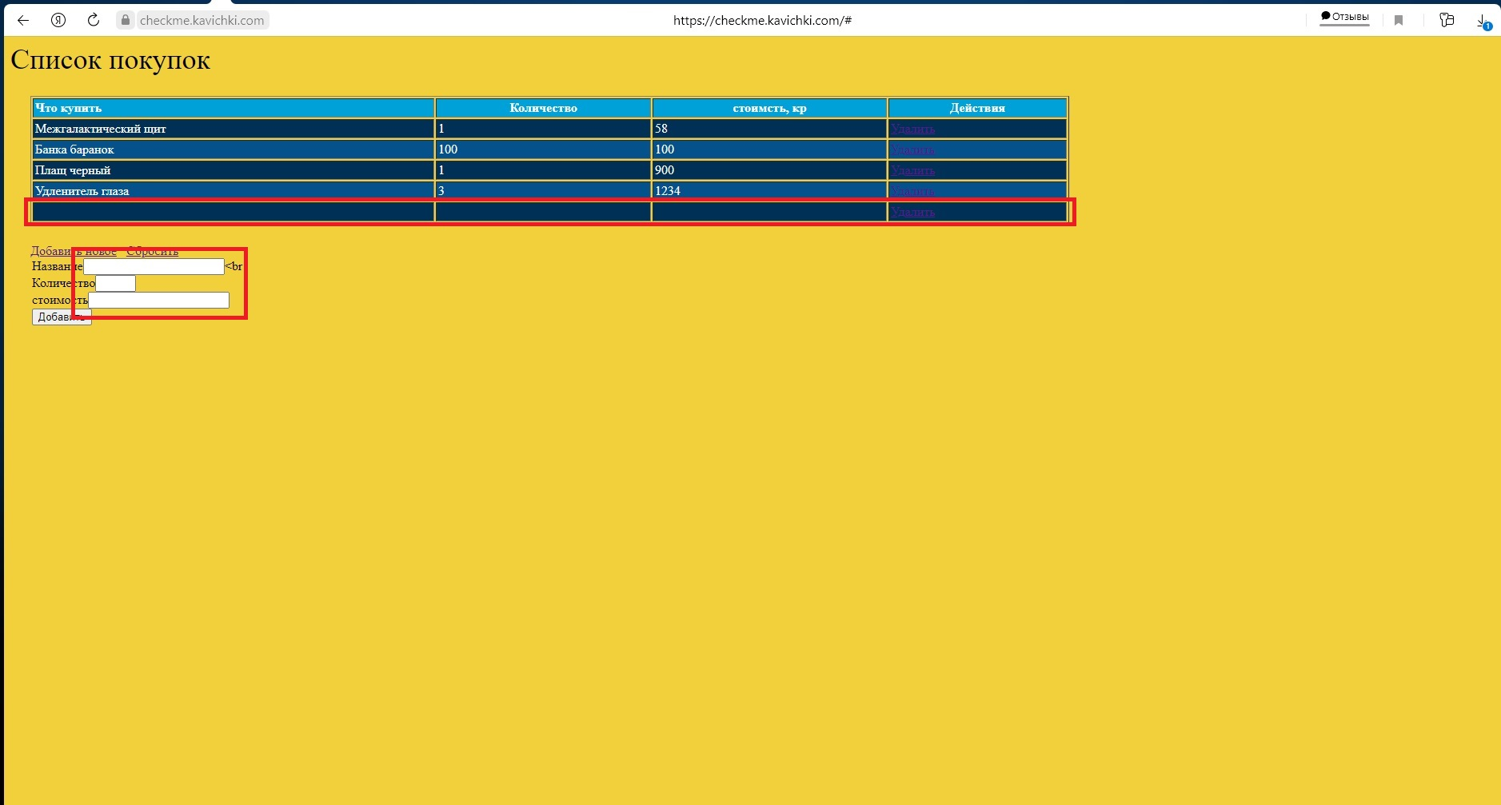

ID | bug-024
Заголовок | Форма "Добавить новое". Отсутствует валидация по содержимому в поле "Название".
Предусловие | Должен быть открыт сайт https://checkme.kavichki.com/#.
Шаги
1 | Нажать на кнопку "Добавить новое"
2 | Ввести в поле "Название" текст: "Цйаhjs76&v??Ъ{"
3 | Заполнить поле "Количество"
4 | Заполнить поле "стоимость"
5 | Нажать кнопку "Добавить"
ФР | В таблицу добавляется любой введенный текст
ОР | Валидация по содержимому в поле происходит. Система оповещает о недопустимости определенных символов.
Серьезность | Значительный
Окружение | Windows 10, монитор 1920×1080, Яндекс.Браузер 21.3.3.230 (64-bit)
Доп. материалы | 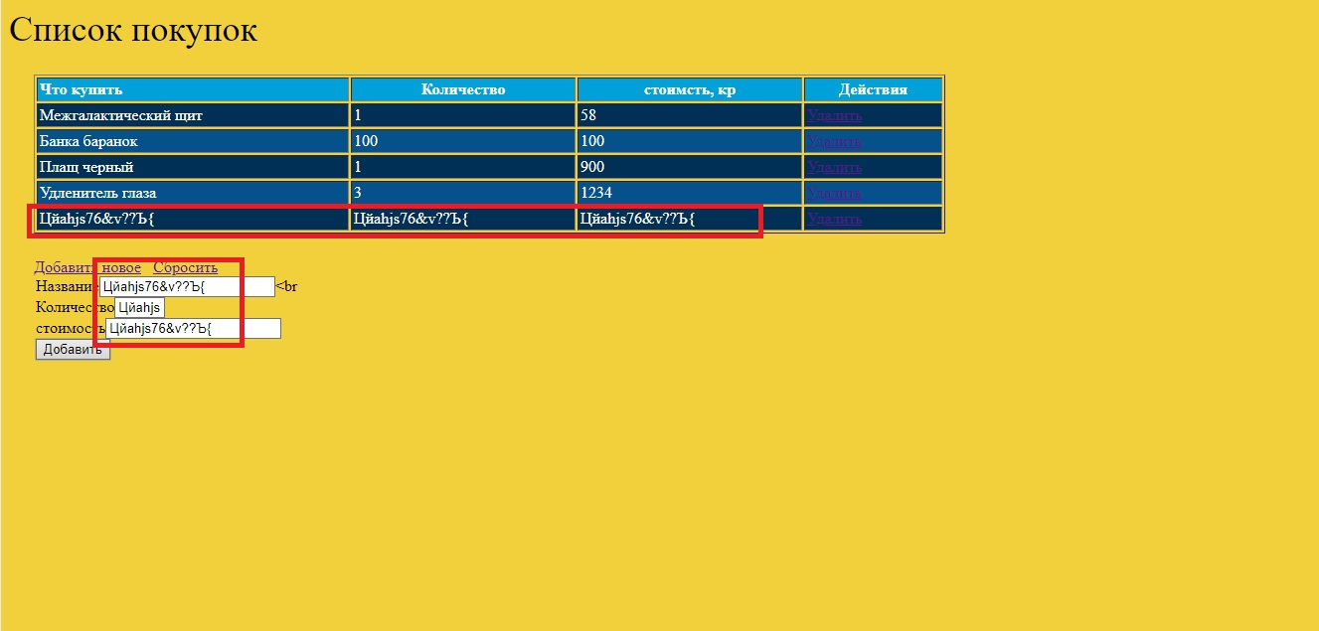

ID | bug-025
Заголовок | Форма "Добавить новое". Поле "Название" не имеет ограничения по максимальному количеству символов
Предусловие | Должен быть открыт сайт https://checkme.kavichki.com/#.
Шаги
1 | Нажать на кнопку "Добавить новое"
2 | Ввести в поле "Название" текст из двухсот символов
3 | Заполнить поле "Количество"
4 | Заполнить поле "стоимость"
5 | Нажать кнопку "Добавить"
ФР | В таблицу добавляется текст любой длины.
ОР | Валидация по содержимому в поле происходит. Система оповещает о недопустимости определенных символов.
Серьезность | Значительный
Окружение | Windows 10, монитор 1920×1080, Яндекс.Браузер 21.3.3.230 (64-bit)
Доп. материалы | 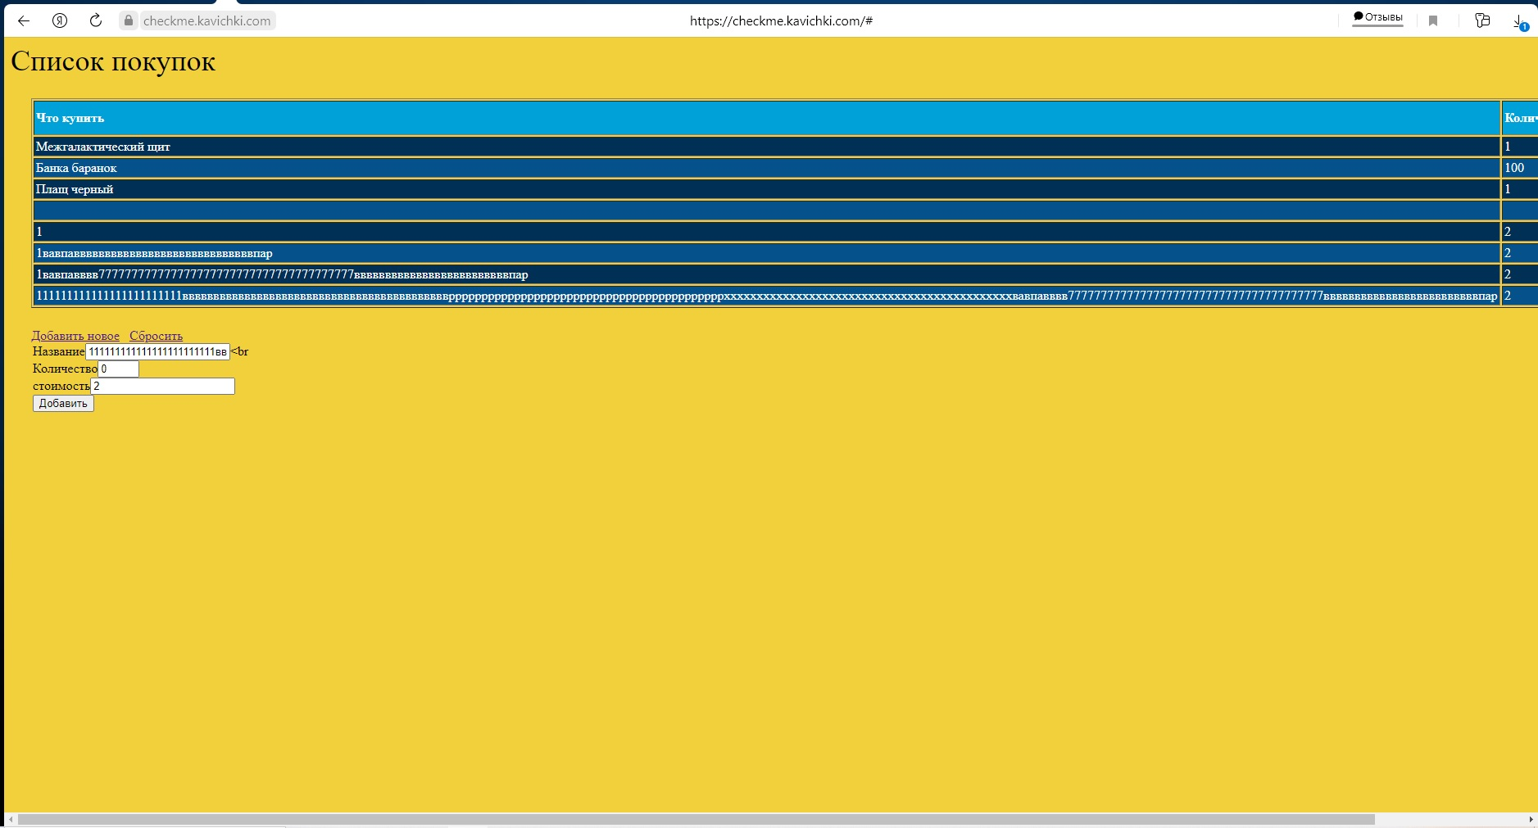

ID | bug-026
Заголовок | Форма "Добавить новое". При вводе в поле "Название" длинного текста, верстка разъезжается.
Предусловие | Должен быть открыт сайт https://checkme.kavichki.com/#.
Шаги
1 | Нажать на кнопку "Добавить новое"
2 | Ввести в поле "Название" текст из двухсот символов
3 | Заполнить поле "Количество"
4 | Заполнить поле "стоимость"
5 | Нажать кнопку "Добавить"
ФР | При вводе в поле "Название" длинного текста, правая граница столбца "Название" в таблице находится за границами экрана.
ОР | При вводе в поле "Название" длинного текста, все столбцы в таблице имеют фиксированную ширину.
Серьезность | Значительный
Окружение | Windows 10, монитор 1920×1080, Яндекс.Браузер 21.3.3.230 (64-bit)
Доп. материалы

ID | bug-027
Заголовок | Форма "Добавить новое". Система добавляет новую строку в список покупок при незаполненном поле "Количество"
Предусловие | Должен быть открыт сайт https://checkme.kavichki.com/#.
Шаги
1 | Нажать на кнопку "Добавить новое"
2 | Заполнить поле "Название"
3 | Оставить незаполненным поле "Количество"
4 | Заполнить поле "стоимость"
5 | Нажать кнопку "Добавить"
ФР | Система добавляет новую строку в список покупок при незаполненном поле "Количество"
ОР | Система сообщает о незаполненном поле "Количество" и не добавляет новую строку в список покупок.
Серьезность | Критический
Окружение | Windows 10, монитор 1920×1080, Яндекс.Браузер 21.3.3.230 (64-bit)
Доп. материалы

ID | bug-028
Заголовок | Форма "Добавить новое". Отсутствует валидация по содержимому в поле "Количество".
Предусловие | Должен быть открыт сайт https://checkme.kavichki.com/#.
Шаги
1 | Нажать на кнопку "Добавить новое"
2 | Заполнить поле "Название"
3 | Ввести в поле "Количество" текст: "Цйаhjs76&v??Ъ{"
4 | Заполнить поле "стоимость"
5 | Нажать кнопку "Добавить"
ФР | В таблицу добавляется любой введенный текст
ОР | Валидация по содержимому в поле происходит. Система оповещает о недопустимости определенных символов.
Серьезность | Значительный
Окружение | Windows 10, монитор 1920×1080, Яндекс.Браузер 21.3.3.230 (64-bit)
Доп. материалы

ID | bug-029
Заголовок | Форма "Добавить новое". Поле "Количество" не имеет ограничения по максимальному количеству символов
Предусловие | Должен быть открыт сайт https://checkme.kavichki.com/#.
Шаги
1 | Нажать на кнопку "Добавить новое"
2 | Заполнить поле "Название"
3 | Ввести в поле "Количество" текст из двухсот символов
4 | Заполнить поле "стоимость"
5 | Нажать кнопку "Добавить"
ФР | В таблицу добавляется текст любой длины.
ОР | Валидация по содержимому в поле происходит. Система оповещает о недопустимости определенных символов.
Серьезность | Значительный
Окружение | Windows 10, монитор 1920×1080, Яндекс.Браузер 21.3.3.230 (64-bit)
Доп. материалы | 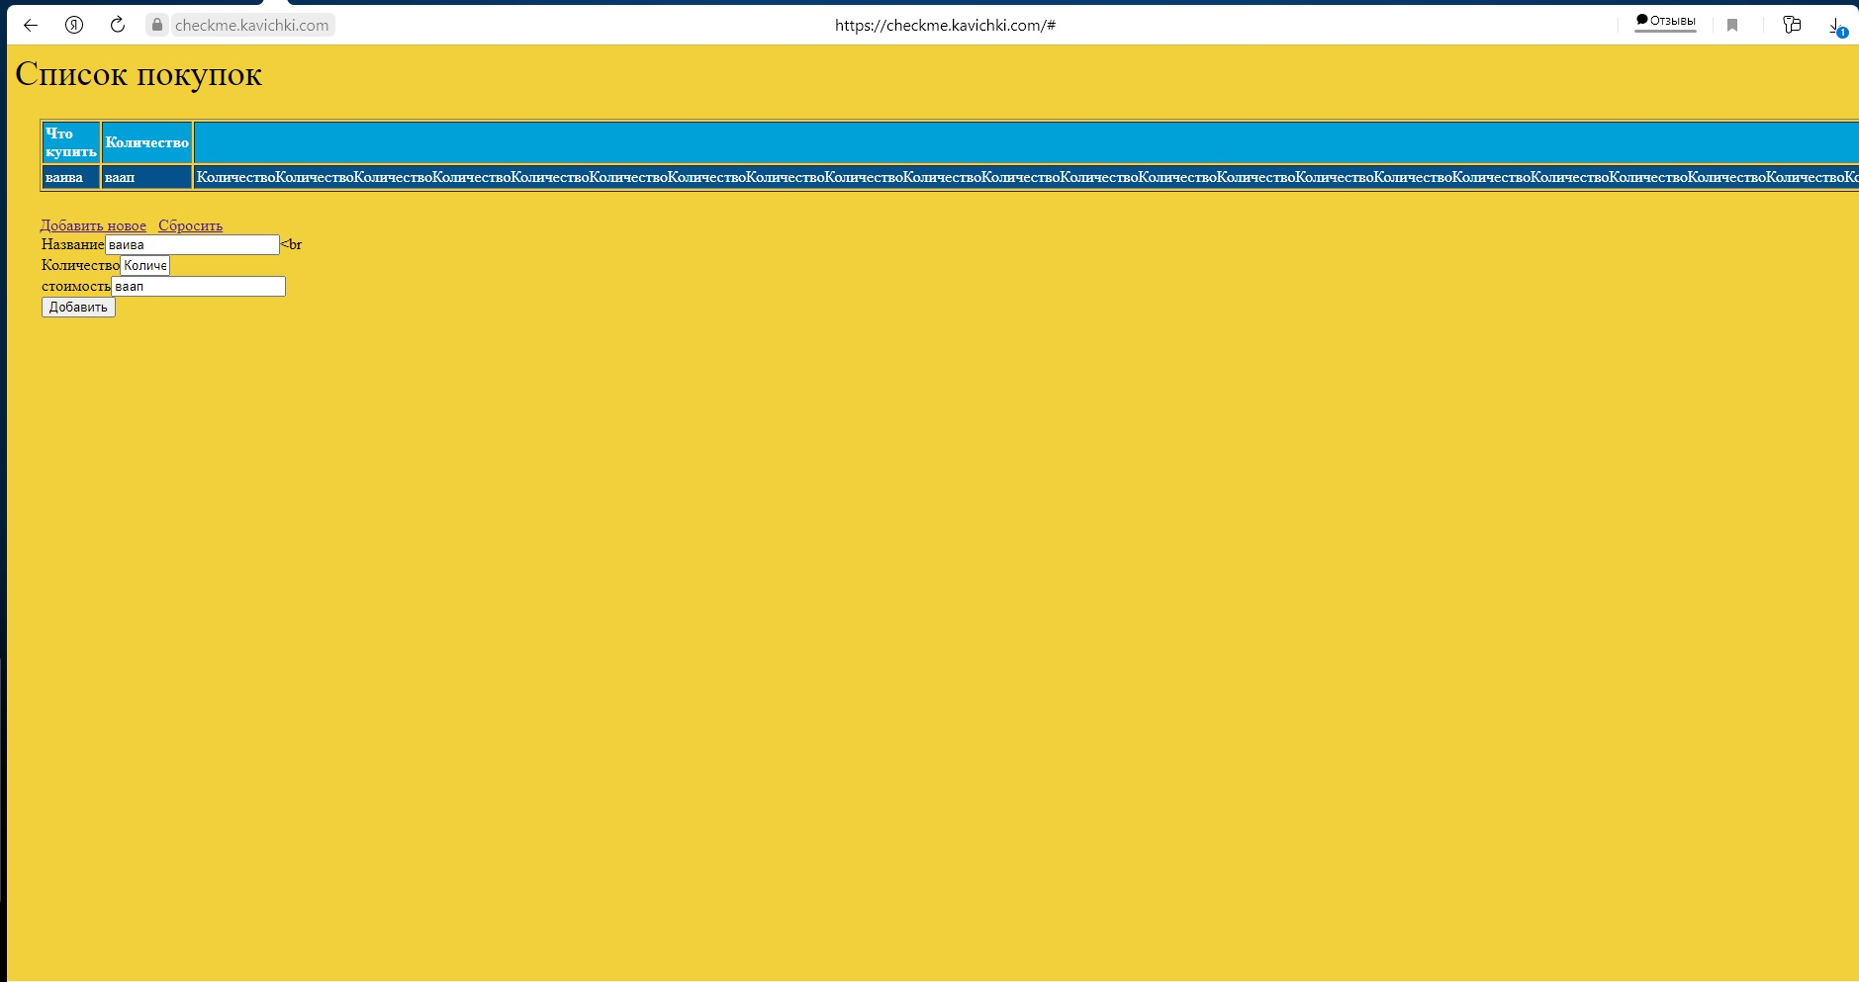

ID | bug-030
Заголовок | Форма "Добавить новое". При вводе в поле "Количество" длинного текста, верстка разъезжается.
Предусловие | Должен быть открыт сайт https://checkme.kavichki.com/#.
Шаги
1 | Нажать на кнопку "Добавить новое"
2 | Заполнить поле "Название"
3 | Ввести в поле "Количество" текст из двухсот символов
4 | Заполнить поле "стоимость"
5 | Нажать кнопку "Добавить"
ФР | При вводе в поле "Количество" длинного текста, правая граница столбца "Количество" в таблице находится за границами экрана.
ОР | При вводе в поле "Количество" длинного текста, все столбцы в таблице имеют фиксированную ширину.
Серьезность | Значительный
Окружение | Windows 10, монитор 1920×1080, Яндекс.Браузер 21.3.3.230 (64-bit)
Доп. материалы

ID | bug-031
Заголовок | Форма "Добавить новое". Введенные в поле "Количество" данные, при добавлении отображаются при в столбце "стоимсть, кр"
Предусловие | Должен быть открыт сайт https://checkme.kavichki.com/#.
Шаги
1 | Нажать на кнопку "Добавить новое"
2 | Заполнить поле "Название"
3 | Заполнить поле "Количество"
4 | Заполнить поле "стоимость"
5 | Нажать кнопку "Добавить"
ФР | Введенные в поле "Количество" данные, при добавлении отображаются при в столбце "стоимсть, кр"
ОР | Введенные в поле "Количество" данные, при добавлении отображаются при в столбце "Количество"
Серьезность | Критический
Окружение | Windows 10, монитор 1920×1080, Яндекс.Браузер 21.3.3.230 (64-bit)
Доп. материалы | 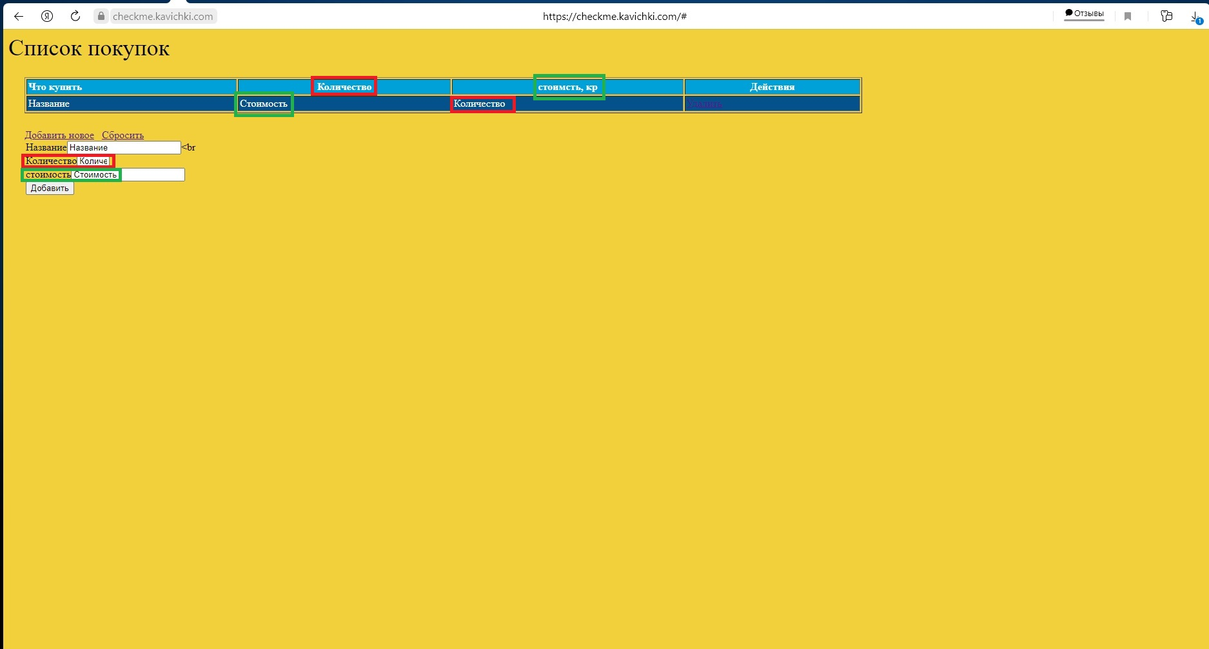

ID | bug-032
Заголовок | Форма "Добавить новое". Название поля "стоимость" написано с строчной буквы
Предусловие | Должен быть открыт сайт https://checkme.kavichki.com/#.
Шаги
1 | Нажать на кнопку "Добавить новое"
2 | Посмотреть на название поля "стоимость"
ФР | Название поля "стоимость" написано с строчной буквы
ОР | Название поля "стоимость" написано с заглавной буквы
Серьезность | Незначительный
Окружение | Windows 10, монитор 1920×1080, Яндекс.Браузер 21.3.3.230 (64-bit)
Доп. материалы | 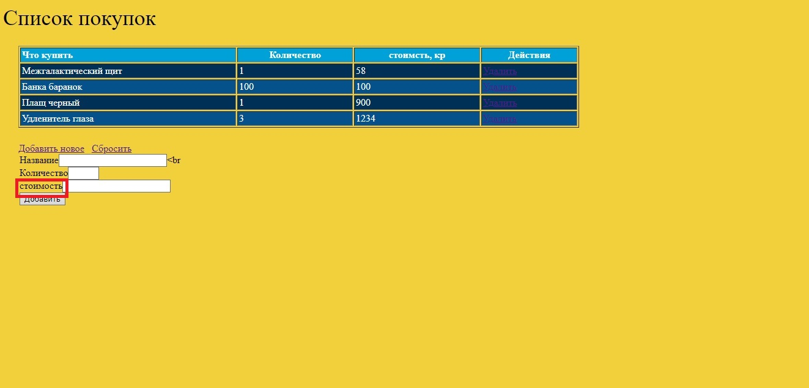

ID | bug-033
Заголовок | Форма "Добавить новое". Система добавляет новую строку в список покупок при незаполненном поле "стоимость"
Предусловие | Должен быть открыт сайт https://checkme.kavichki.com/#.
Шаги
1 | Нажать на кнопку "Добавить новое"
2 | Заполнить поле "Название"
3 | Заполнить поле "Количество"
4 | Оставить незаполненным поле "стоимость"
5 | Нажать кнопку "Добавить"
ФР | Система добавляет новую строку в список покупок при незаполненном поле "стоимость"
ОР | Система сообщает о незаполненном поле "стоимость" и не добавляет новую строку в список покупок.
Серьезность | Критический
Окружение | Windows 10, монитор 1920×1080, Яндекс.Браузер 21.3.3.230 (64-bit)
Доп. материалы

ID | bug-034
Заголовок | Форма "Добавить новое". Отсутствует валидация по содержимому в поле "стоимость".
Предусловие | Должен быть открыт сайт https://checkme.kavichki.com/#.
Шаги
1 | Нажать на кнопку "Добавить новое"
2 | Заполнить поле "Название"
3 | Заполнить поле "Количество"
4 | Ввести в поле "стоимость" текст: "Цйаhjs76&v??Ъ{"
5 | Нажать кнопку "Добавить"
ФР | В таблицу добавляется любой введенный текст
ОР | Валидация по содержимому в поле происходит. Система оповещает о недопустимости определенных символов.
Серьезность | Значительный
Окружение | Windows 10, монитор 1920×1080, Яндекс.Браузер 21.3.3.230 (64-bit)
Доп. материалы

ID | bug-035
Заголовок | Форма "Добавить новое". Поле "стоимость" не имеет ограничения по максимальному количеству символов
Предусловие | Должен быть открыт сайт https://checkme.kavichki.com/#.
Шаги
1 | Нажать на кнопку "Добавить новое"
2 | Заполнить поле "Название"
3 | Заполнить поле "Количество"
4 | Ввести в поле "стоимость" текст из двухсот символов
5 | Нажать кнопку "Добавить"
ФР | В таблицу добавляется текст любой длины.
ОР | Валидация по содержимому в поле происходит. Система оповещает о недопустимости определенных символов.
Серьезность | Значительный
Окружение | Windows 10, монитор 1920×1080, Яндекс.Браузер 21.3.3.230 (64-bit)
Доп. материалы | 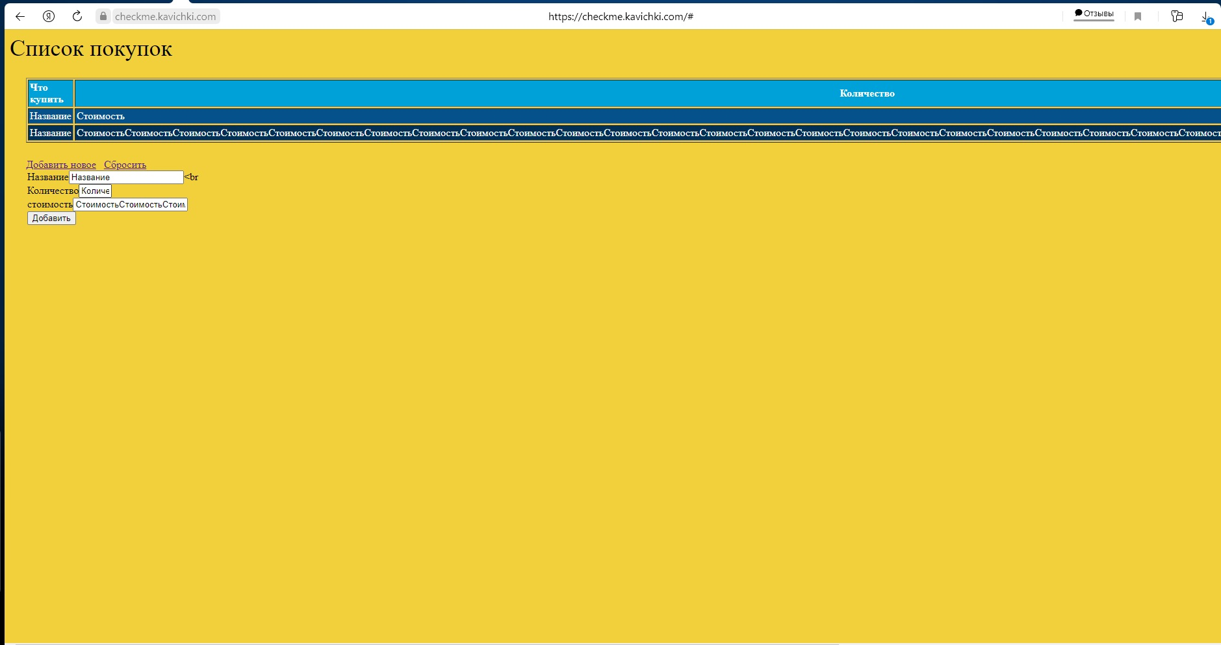

ID | bug-036
Заголовок | Форма "Добавить новое". При вводе в поле "стоимость" длинного текста, верстка разъезжается.
Предусловие | Должен быть открыт сайт https://checkme.kavichki.com/#.
Шаги
1 | Нажать на кнопку "Добавить новое"
2 | Заполнить поле "Название"
3 | Заполнить поле "Количество"
4 | Ввести в поле "стоимость" текст из двухсот символов
5 | Нажать кнопку "Добавить"
ФР | При вводе в поле "стоимость" длинного текста, правая граница столбца "стоимость" в таблице находится за границами экрана.
ОР | При вводе в поле "стоимость" длинного текста, все столбцы в таблице имеют фиксированную ширину.
Серьезность | Значительный
Окружение | Windows 10, монитор 1920×1080, Яндекс.Браузер 21.3.3.230 (64-bit)
Доп. материалы

ID | bug-037
Заголовок | Форма "Добавить новое". Введенные в поле "стоимость" данные, при добавлении отображаются при в столбце "Количество"
Предусловие | Должен быть открыт сайт https://checkme.kavichki.com/#.
Шаги
1 | Нажать на кнопку "Добавить новое"
2 | Заполнить поле "Название"
3 | Заполнить поле "Количество"
4 | Заполнить поле "стоимость"
5 | Нажать кнопку "Добавить"
ФР | Введенные в поле "стоимость" данные, при добавлении отображаются при в столбце "Количество"
ОР | Введенные в поле "стоимость" данные, при добавлении отображаются при в столбце "стоимсть, кр"
Серьезность | Критический
Окружение | Windows 10, монитор 1920×1080, Яндекс.Браузер 21.3.3.230 (64-bit)
Доп. материалы

ID | bug-038
Заголовок | Кнопка "Сбросить" визуально выполнена как ссылка, а не как кнопка
Предусловие
Шаги
1 | Открыть сайт https://checkme.kavichki.com/#.
2 | Нажать на кнопку "Добавить новое"
3 | Посмотреть на кнопку "Сбросить"
ФР | Кнопка "Сбросить" визуально выглядит как ссылка
ОР | Кнопка "Сбросить" визуально выглядит как кнопка
Серьезность | Незначительный
Окружение | Windows 10, монитор 1920×1080, Яндекс.Браузер 21.3.3.230 (64-bit)
Доп. материалы | 

ID | bug-039
Заголовок | Форма "Добавить новое". При нажатии на кнопку "Сбросить", введенные в поля "Название", "Количество", "стоимость" данные не удаляются
Предусловие | Должен быть открыт сайт https://checkme.kavichki.com/#.
Шаги
1 | Нажать на кнопку "Добавить новое"
2 | Заполнить поле "Название"
3 | Заполнить поле "Количество"
4 | Заполнить поле "стоимость"
5 | Нажать кнопку "сбросить"
ФР | Введенные в поля "Название", "Количество", "стоимость" данные не удаляются
ОР | Введенные в поля "Название", "Количество", "стоимость" данные удаляются
Серьезность | Незначительный
Окружение | Windows 10, монитор 1920×1080, Яндекс.Браузер 21.3.3.230 (64-bit)
Доп. материалы

ID | bug-040
Заголовок | После перезагрузки страницы, внесенные изменения не сохраняются в таблице.
Предусловие | Должен быть открыт сайт https://checkme.kavichki.com/#.
Шаги
1 | Удалить какую-либо строку из таблицы
2 | Добавить новые данные в таблицу
3 | Перезагрузить страницу
4 | Посмотреть на таблицу
ФР | После перезагрузки страницы, внесенные изменения не сохраняются в таблице.
ОР | После перезагрузки страницы, в таблице отображаются внесенные ранее изменения .
Серьезность | Блокирующий
Окружение | Windows 10, монитор 1920×1080, Яндекс.Браузер 21.3.3.230 (64-bit)
Доп. материалы
...

